Estadísticas
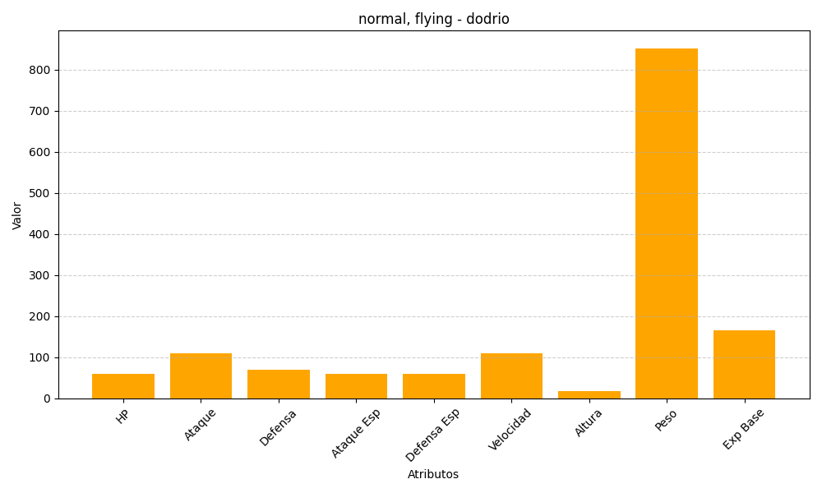
ID | Nombre | Tipo | HP | Ataque | Defensa | Ataque Especial | Defensa Especial | Velocidad | Altura | Peso | Experiencia Base
85 | dodrio | normal, flying | 60 | 110 | 70 | 60 | 60 | 110 | 18 | 852 | 165

